II D) 2
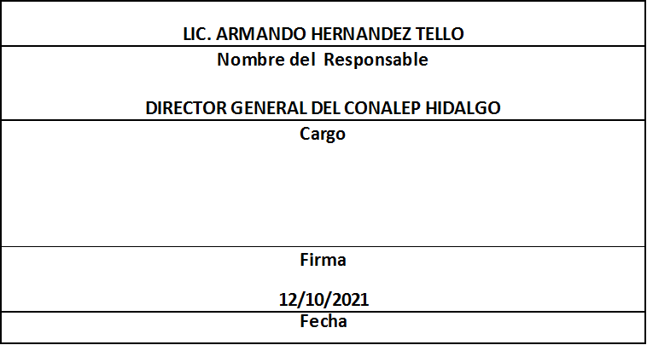
Formato: Movimientos de Plazas |  |  |  |  |  |  |  |  |  |  |  | Entidad Federativa: |  |  | Hidalgo
Fondo de Aportaciones para la Educación Tecnológica y de Adultos/Colegio Nacional de Educación Profesional Técnica (FAETA/CONALEP) |  |  |  |  |  |  |  |  |  |  |  | No. Trimestre y año: |  |  | 3er. Trimestre 2021
 |  |  |  |  |  |  |  |  |  |  |  |  |  |  |  |  | Hoja 1 de 1

Entidad Federativa | RFC | CURP | Nombre | Origen Presupuestal de la plazas | Clave Presupuestal |  |  |  |  |  |  | Clave de nivel de puesto | Clave de nivel de sueldo | Zona Económica | Tipo de movimiento | Quincena Inicial | Quincena Final
 |  |  |  |  | Partida Presupuestal | Código de Pago | Clave de Unidad | Clave de Sub Unidad | Clave de Categoría | Horas Semana Mes | Número de Plaza

HIDALGO | GUVN8304046R3 | GUVN830404MHGTZD03 | NADIA BELSSABET GUTIERREZ VAZQUEZ | 1 | 11301 | 1003 | 3 | 1 | S01202 | 00.0 | 002680 | 04 | 3 | B | 1 | 202116 | 202116
HIDALGO | GOON890711TB0 | GOON890711MHGDSN06 | MARIA NANCY GODINEZ OSORIO | 1 | 11301 | 1003 | 3 | 1 | S01202 | 00.0 | 002680 | 04 | 3 | B | 1 | 202117 | 999999
HIDALGO | EUAJ9302026N2 | EUAJ930202HHGSVS00 | JESSE GIOVANNY ESQUIVEL AVILA | 2 | 11301 | 1003 | 3 | 1 | CF33206 | 00.0 | 054105 | 15 | 3 | B | 1 | 202117 | 999999
HIDALGO | EAOS720930J22 | EAOS720930MHGCLF00 | SOFIA FORTUNATA ECHAVARRIA OLVERA | 1 | 11301 | 1003 | 3 | 1 | CF33206 | 00.0 | 013118 | 15 | 1 | B | 3 | 202116 | 999999
HIDALGO | OUGM770608LJ5 | OUGM770608HMCLRD10 | MEDARDO OLGUIN GUERRERO | 1 | 11301 | 1003 | 3 | 1 | S01202 | 00.0 | 008218 | 04 | 1 | B | 3 | 202116 | 999999
HIDALGO | SOCG690815874 | SOCG690815HNLLNR03 | GERARDO SOLIS CONTRERAS | 1 | 11301 | 1003 | 3 | 1 | CF18201 | 00.0 | 009559 | 02 | 1 | B | 3 | 202116 | 999999
HIDALGO | PEIH811130JG7 | PEIH811130HHGRSC00 | HECTOR ADAN PEREZ ISLAS | 1 | 11301 | 1003 | 3 | 1 | S01201 | 00.0 | 002700 | 02 | 1 | B | 3 | 202116 | 999999
HIDALGO | AEOM820128MA8 | AEOM820128MHGNLR07 | MARVELLA ANGELES OLGUIN | 1 | 11301 | 1003 | 3 | 1 | S01201 | 00.0 | 002677 | 02 | 1 | B | 3 | 202116 | 999999
HIDALGO | AARE7206085T4 | AARE720608HHGLVM00 | EMILIANO ALVARADO RIVERA | 1 | 11301 | 1003 | 3 | 1 | S01201 | 00.0 | 010621 | 02 | 2 | B | 3 | 202116 | 999999
HIDALGO | GUJS900622KY9 | GUJS900622MHGTMN08 | SANDRA PAOLAH GUTIERREZ JIMENEZ | 1 | 11301 | 1003 | 3 | 1 | S01201 | 00.0 | 005643 | 02 | 2 | B | 3 | 202116 | 999999
HIDALGO | GORL761105PF9 | GORL761105MHGNMR02 | LORENA ISABEL GONZALEZ RAMIREZ | 1 | 11301 | 1003 | 3 | 1 | S01201 | 00.0 | 002711 | 02 | 2 | B | 3 | 202116 | 999999
HIDALGO | LOFL8801118S7 | LOFL880111MMCZRC06 | LUCERO BRENDA LOZADA FRANCIA | 1 | 11301 | 1003 | 3 | 1 | S01201 | 00.0 | 002696 | 02 | 2 | B | 3 | 202116 | 999999
HIDALGO | AICM900904939 | AICM900904MHGVMR08 | MARISSA AMAIRANY AVILA CAMACHO | 1 | 11301 | 1003 | 3 | 1 | S01201 | 00.0 | 002694 | 02 | 2 | B | 3 | 202116 | 999999
HIDALGO | TEBO821119NQ5 | TEBO821119HHGRLS07 | OSCAR TREJO BELTRAN | 1 | 11301 | 1003 | 3 | 1 | CF33206 | 00.0 | 013399 | 15 | 2 | B | 3 | 202116 | 999999
Total Personas: | 14 |  |  |  |  |  |  |  | Total Plazas : |  | 13

Fuente : Información proporcionada por las Entidades Federativas

Eliminadas catorce palabras correspondientes a la Clave Única de Registro de Población y catorce palabras correspondientes al Registro Federal de Contribuyentes con Homoclave, con fundamento en los artículos 116 de la Ley General de Transparencia y Acceso a la Información Pública, en correlación al 114 de la Ley de Transparencia y Acceso a la Información Pública para el Estado de Hidalgo; toda vez que corresponde a información de carácter confidencial por tratarse de datos personales de conformidad a lo dispuesto por los artículos 3 fracción IX de la Ley General de Protección de Datos Personales en Posesión de Sujetos Obligados y el correlativo 3, fracción VII de la Ley de Protección de Datos Personales en posesión de Sujetos Obligados para el Estado de Hidalgo.

